Hoja1
 | FORMATO |  |  |  |  |  |  |  |  |  |  |  |  | 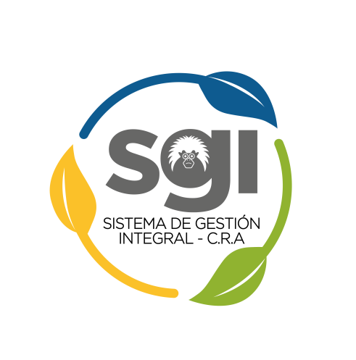
 | ACCIÓN CORRECTIVA
 | Cod.: GM-FT-01 |  |  |  | Versión: 2 |  |  |  |  | Fecha: 13/11/2020

IDENTIFICACION Y DESCRIPCION DE LA NO CONFORMIDAD / RIESGO POTENCIAL
No Conformidad(1)/Riesgo Potencial(2) |  |  |  |  |  | Fecha |  |  |  |  |  | Secuencia
Proceso que Reporta:
Nombre de la persona que reporta
Descripción de la no Conformidad//Riesgo Potencial

Se realizó Corrección |  |  |  |  |  |  | Si | No | Fecha:
ANALISIS DE CAUSAS
Funcionario Designado
Análisis encuesta de satisfacción |  |  |  |  |  |  | Análisis de Causas:
Resultados de las auditorias
Análisis de salida no conforme
Análisis e información estadística de datos (Indicadores)
Resultados de las revisiones del SGI
Acciones como resultado del análisis del mapa de riesgos
Otras

ACCIONES A IMPLEMENTAR
Causa a Eliminar |  | Acción |  |  |  |  | Responsables |  | Recursos |  | Fecha de Cierre | Seguimiento
 |  |  |  |  |  |  |  |  |  |  |  | Fecha | Estado (en proceso,cerrada,no fue eficaz) |  | Reviso

Se Cerro la Acción |  |  | Si | No
VoBo del Coordinador de Calidad
VoBo del Resposable del Proceso

